Ejercicio1


xij= | maquina "I" asignada al sitio "j"
 | i= A,B,C
 | j= 1,2,3,4

F.O. min | z= 13x11 + 10x12 + 12x13 + 11x14 + 15x21 + 13x23 + 20x24 + 5x31 + 7x32 + 10x33 + 6x34
 |  |  |  | SOLUCION DEL PROBLEMA
s.a. |  |  |  | MAQUINA | SITIO
 | x11 + x12 + x13 + x14 = | 1 |  | A | 2
 | x21 + x23 + x24 = | 1 |  | B | 3
 | x31 + x32 + x33 + x34 = | 1 |  | C | 1

 | x11 + x21 + x31 = | 1 |  | COSTO DE MANEJO DE MATERIALES |  | 28 u.m
 | x12 + x32 = | 1
 | x13 + x23 + x33 = | 1
 | x14 + x24 + x34 = | 1

$$∀x_{ij}≥∅∩x_{ij}∈\{0,1\}$$
 |  |  | El taller debe acomodar la maquina A en el sitio 2, la maquina b en el sitio 3 y la maquina C en el sitio 1 por lo tanto en el sitio 4 no habria ninguna maquina y el costo minimo de materiales de 28u.mm.

Ejercicio2
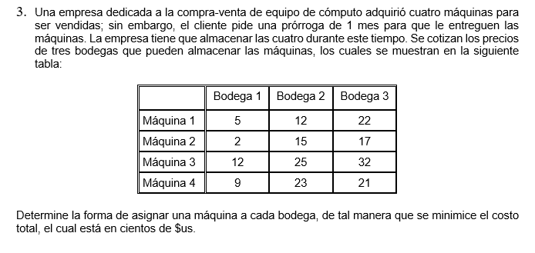

xij= | Maquina "I" almacenada en la bodeaga "j"
 | I = 1,2,3,4
 | j= 1,2,3

F.O. MIN | Z = 5x111 + 12x12 + 22x23 + 2x21 + 15x22 + 17x23 + 12x31 + 25x32 + 32x33 + 9x41 + 23x42 + 21x43
 |  |  |  | MAQUINA | BODEGA
s.a. |  |  |  | MAQUINA 1 | 2
 | x11 + x12 + x13 = | 1 |  | MAQUINA 2 | 1
 | x21 + x22 + x23 = | 1 |  | MAQUINA 3
 | x31 + x32 + x33 = | 1 |  | MAQUINA 4 | 3
 | x41 + x42 + x43 = | 1
 |  |  |  | COSTO MINIMO |  | 35 cientos de $u$
 | x11 + x21 + x31 + x41 = | 1
 | x12 + x22 + x32 + x42 = | 1
 | x13 + x23 + x33 + x43 = | 1

$$∀x_{ij}≥∅∩x_{ij}∈\{0,1\}$$
 |  |  | La cotizacion de almacenamiento des de 3500 $ la emprese debe almanecarce maquina en las bodega siguiente: la maquina 1 en la bodega 2 la maquina 2 en la bodega 1 la maquina 4 en la bodega 3 y la tercera maquina no tendra ninguna bodega

Hoja3
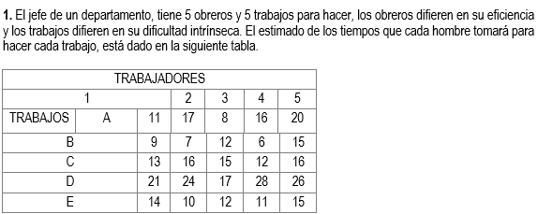

 | xij = | Los trabajadores "I" asignados a Trabajos "j".
 |  | i= 1,2,3,4,5
 |  | j = A,B,C,D,E

F.O. min | z= | 11x11 + 17x12 + 8x13 + 16x14 + 20x15 + 9x21 + 7x22 + 12x23 + 6x24 + 15x25 + 13x31 + 16x32 + 15x33 + 12x34 + 16x35 + 21x41 + 24x42 + 17x43 + 28x44 + 26x45 + 14x51 + 10x52 + 12x53 + 11x54 + 15x55

 | s.a.
 |  | x11 + x12 + x13 + x14 + x15 = | 1 |  | TRABAJOS | TRABAJADORES
 |  | x21 + x22 + x23 + x24 + x25 = | 1 |  | A | 1
 |  | x31 + x32 + x33 + x34 + x35 = | 1 |  | B | 4
 |  | x41 + x42 + x43 + x44 + x45 = | 1 |  | C | 5
 |  | x51 + x52 +x53 + x54 + x55 = | 1 |  | D | 3
 |  |  |  |  | E | 2
 |  | x11 + x21 + x31 + x41 + x51 = | 1
 |  | x12 + x22 + x32 + x42 + x52 = | 1 |  | Tiempo minimo de los trabajos |  | 60
 |  | x13 + x23 + x33 + x43 + x53 = | 1
 |  | x14 + x24 + x34 + x44 + x54 = | 1 | Para obtener un tiempo minimo total de trabajo de 60, Los trabajodres deben repartirse de la siguinete manera: El trabajador 1 el trabajo A, el trbajador 2 el trabajo E, el trabajadro 3 al D, el trabajador 4 al trabajo B y por ultimo el trabajador 5 al trabajo C.
 |  | x15 + x25 + x35 + x45 + x55 = | 1

$$∀x_{ij}≥0∩x_{ij}∈\{0,1\}$$

Hoja4
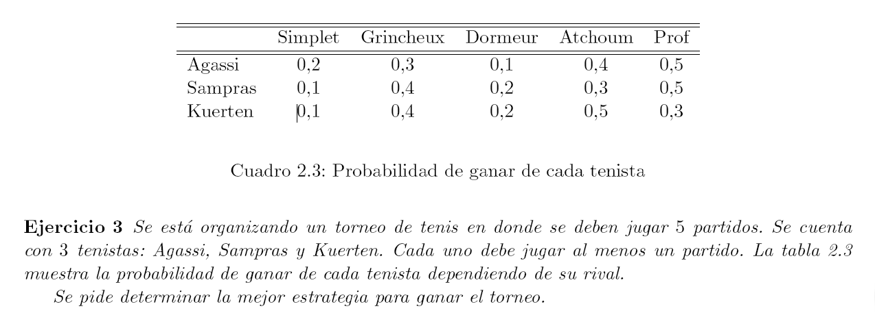

xji = | Los tenistas "I" a partidos "j"
 | i= Agassi, Sampras, Kuerten, Agassi, Sampras, Kuerten
 | j= Simplet, Grincheux, Dormeur, Atehoum, Prof |  |  | z= Probabilidad de guardia.

F.O. max z = | 0.2x11 + 0.3x12 + 0.1x13 + 0.4x14 + 0.5x15 + 0.1x21 + 0.4 x22 + 0.2 x23 + 0.3x24 + 0.5x25 + 0.1x31 + 0.4x32 + 0.2x33 + 0.5x34 + 0.3x35
 | 0.2x41 + 0.3x42 + 0.1x43 + 0.4x44 + 0.5x45 + 0.1x51 + 0.4 x52 + 0.2 x53 + 0.3x54 + 0.5x55 + 0.1x61 + 0.4x62 + 0.2x63 + 0.5x64 + 0.3x65 |  |  |  |  | Tenistas | Partido
s.a. |  |  |  |  |  | Agassi | Prof, Simplet
 | x11 + x12 + x13 + x14 + x15 >= |  | 1 |  |  | Sampras | Grincheux, Dormeur
 | x21 + x22 + x23 + x24 + x25 <= | >= | 1 |  |  | Kuerten | Atchoum
 | x31 + x32 + x33 + x34 + x35 >= |  | 1
 | x41 + x42 + x43 + x44 + x45 >= |  | 1 |  |  | Porcentaje acumulado max de 1,80%
 | x51 + x52 + x53 + x54 + x55 >= |  | 1
 | x61 + x62 + x63 + x64 + x65 >+ |  | 1

 | x11 + x21 + x31 + x41 + x51 + x61 >= | 1
 | x12 + x22 + x32 + x42 + x52 + x62 >= | 1
 | x13 + x23 + x33 + x43 + x53 + x63 >= | 1
 | x14 + x24 + x34 + x44 + x54 + x64 >= | 1 |  |  | El tenista Agassi jugar en el partido Prof y Simplet, el tenista Sampras jugara en el partido Grincheux y Dormeur y el tenista Kuerten jugara solo en Atchoum.
 | x15 + x25 + x 35 + x45 + x55 + x65 >= | 1

